EXCEL 조작
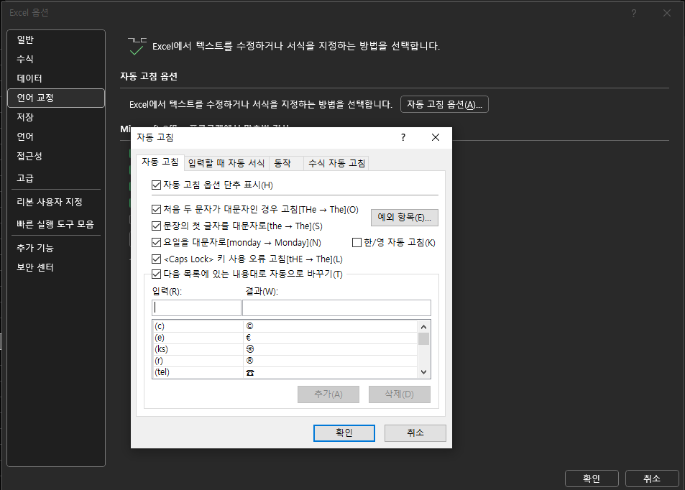
1. 자동 한글 변환
[파일] → [옵션] → 창의 왼쪽 메뉴 목록 [언어 교정] → [자동 고침 옵션] → 설정을 변경할 수 있는 팝업창 확인 → [한/영 자동 고침 체크박스] 해제

